Hoja1
CASOS DE USO

INFORMACIÓN GENERAL
Proyecto | Event Plus
Icono | Plus E
Nombre Materia | Computación Móvil
Nombre Equipo | Los que sobran
Nombre Caso de Uso | Historial de eventos
Descripción | Visualización de los eventos en el aplicativo

EVENTOS
Actores | Usuario
 | Administrador

Precondiciones | Entrar a la aplicación con usuario y clave

Flujo Normal | Datos de Entrada
 | Nombre Campo | Tipo de Dato | Longitud / Formato | Obligatoriedad | Validaciones / Restricciones
 | Listado de eventos | recyclerview |  |  | Ninguna

 | 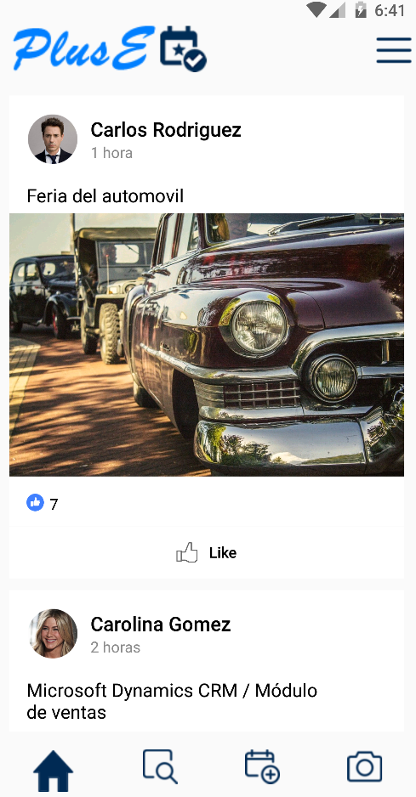

 | Datos de Salida
 | Listado de los evento

 | Detalle del Flujo Normal
 | # Paso | Actor | Acción
 | 1.1 | Usuario | El usuario desues de loguearse la pagina se carga automaticamente
 | 2.1 | Usuario | El usuario selecciona el boton de la casita para poderentrar al caso de uso

Excepciones | # Paso | Actor | Acción

Criterios de Aceptación

CONTROL DE CAMBIOS
Control de Aceptación | Aprobado Por | Cargo | Entidad | Fecha | Firmas
 | Carlos Parra | Docente | Universidad Javieriana | Marzo de 2020

Control de Cambios: Registro de Control (acumulativo) | Fecha | Quien solicita el cambio | Versión Actualizada Caso de Uso | Referencia de Cambio

